상품제안서
[주문 제작] 독판 탁상달력 210*150 | 상품코드: S05720

 |  |  |  |  |  |  | 02-713-8555 | www.synergygift.co.kr
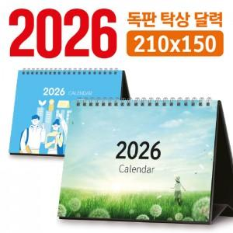

【상세/제작정보】

【인쇄/포장옵션】 | 풀칼라 / 달력봉투

【공급단가】 | 수량 | 100~ | 300~ | 500~ | 1,000~ | 3,000~
*VAT별도 | 단가 | 5,460원 | 2,790원 | 2,060원 | 1,530원 | 1,320원

【상품 URL】 | https://www.synergygift.co.kr:443/src/goods_detail.php?gdno=5282

